关系图
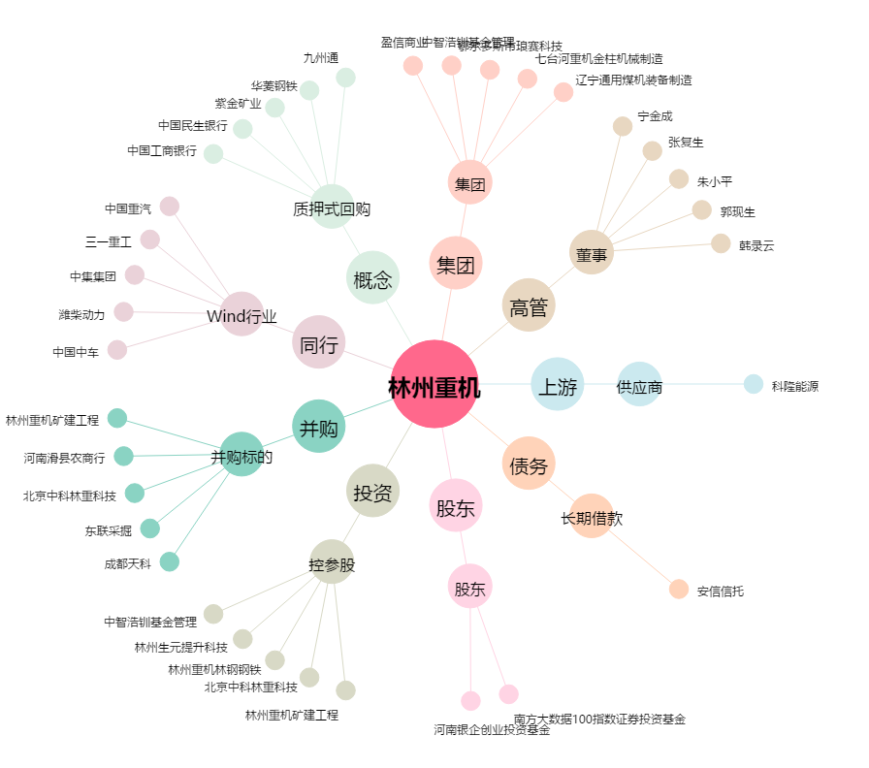
林州重机[002535.SZ] - 关系概览图

